Lo que aprenderás
CLASE 3 - Jueves 21 de Agosto

Clase 3 De 4
DASHBOARD FINANCIERO

ÚNETE AL GRUPO DE WHATSAPP
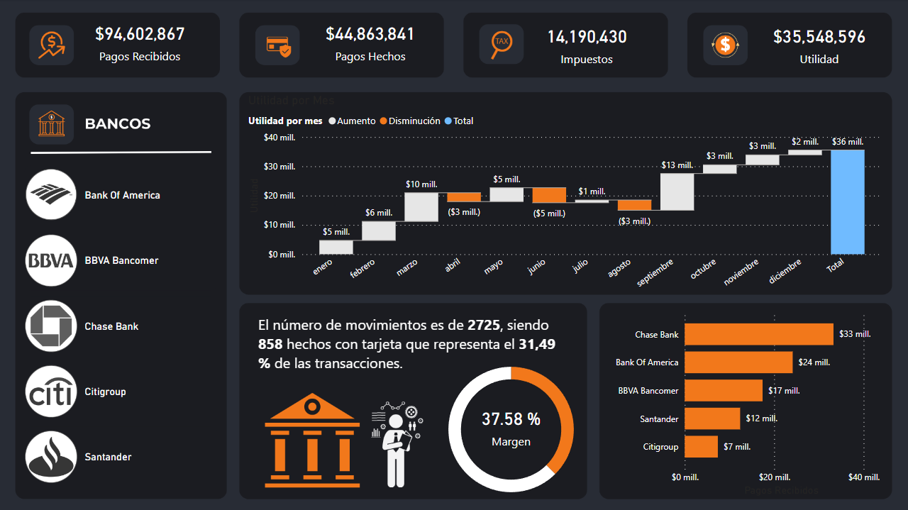
 | Tema - Enlace
0 | 1. Flujo de trabajo en Power BI
0 | 2. Medidas Implícitas VS Medidas Explícitas
0 | 3. Diseño Fondo
0 | 4. ¿Qué queremos medir? KPIs - Dashboard

NOTA: Asegurate de tener "Interacción en el objeto" activado en tu Power BI. Para activarlo haz lo siguiente: 1. Ve a "Archivo" / "Opciones y configuración" / "Opciones" 2. Dirigete a "Características de versión preliminar" 3. Encuentra la casilla "Interacción en el objeto" y activalo. 4. Cierra y vuelve a abrir Power BI Desktop. 5. Listo, tienes tu Power BI con mejores opciones.

Instalación Power BI
Inicio
Instalación Power BI


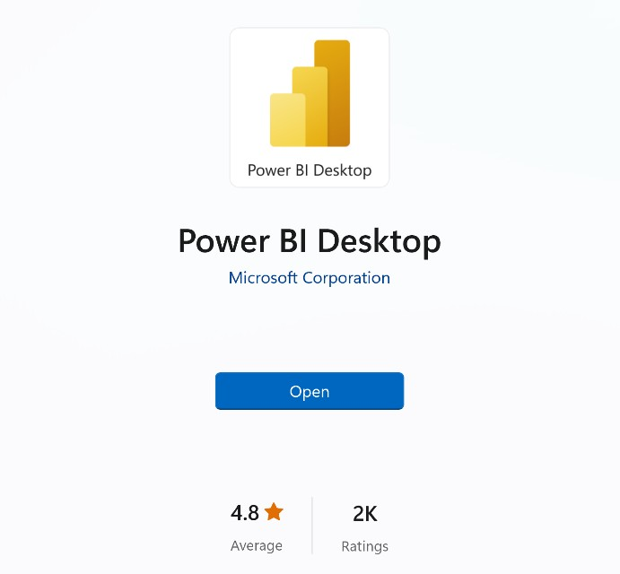
Get
1) Descargar desde Microsoft Store
apps.microsoft.com
Windows controla las actualizaciones automáticas
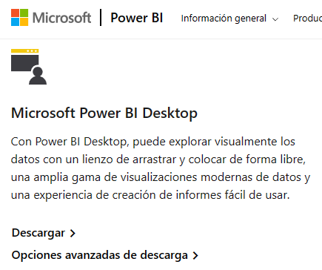
2) Descargar manualmente desde la web
powerbi.microsoft.com/downloads
Sin actualizaciones automáticas (permite el control de versiones)
Descarga un archivo de instalación ejecutable
3) Instalar como parte de Microsoft 365
microsoft.com/microsoft-365
Power BI Desktop se incluye como parte de determinadas suscripciones empresariales de Office/Microsoft 365
Si tu empresa usa una versión compatible de Microsoft 365, habla con un administrador sobre cómo obtener acceso a Power BI

Flujo Power BI
Inicio
Flujo Power BI

 | VISIÓN PANORÁMICA
 | TODO EMPIEZA DEFINIENDO UN OBJETIVO DE ANÁLISIS
 | ¿Qué quiero mejorar / Optimizar? (Ejemplo: Análisis de ventas, desempeño de marketing, Gestión de RH, Satisfacción de cliente, Gestión de inventario etc…)

FLUJO DE TRABAJO TÍPICO EN POWER BI

1. Importar Datos: Para importar datos a utilizamos Power Query ("back-end" de Power BI), que nos permite conectarnos a más de 200 lugares para importar datos a Power BI, como Excel, Web, base de datos como SQL, Google Sheets, etc…
2. Tratar / transformar los datos (opcional): Importante hacer una revisión previa de los datos en el origen de datos. El objetivo es tener una información limpia, organizada y también construir una estructura efectiva que me permita lograr mis objetivos de análisis. Ejemplo: que no tengamos filas en blanco, valores duplicados o una estructura incorrecta.
3. Modelo de datos (opcional): Creamos un modelo de datos para optimizar los datos, siguiendo la normalización de las bases de datos que veremos en la clase 4.
4. Crear fórmulas / análisis: También conocidos como medidas y columnas calculadas, se dividen en medidas implícitas o explícitas, hoy veremos las medidas implícitas.
5. Construir Dashboard: Se deciden los objetos visuales a elegir para cada KPI, se crea una estructura previa y se construye el Dashboard.

Medida Implícita vs Explícita
Inicio
Medida Implicita vs Medida Explícita

MEDIDA IMPLÍCITA
MEDIDA EXPLÍCITA

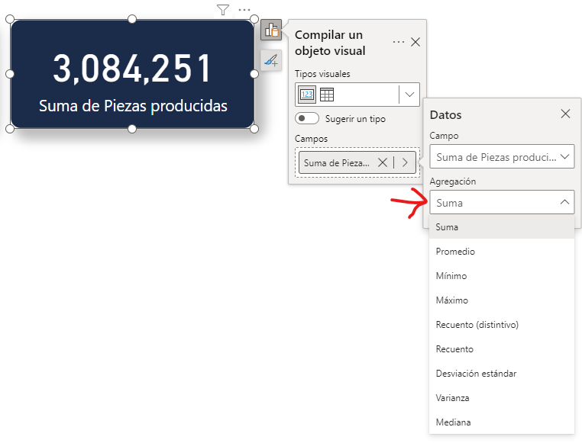

 | Diferencia entre medida implicita y explicita
 | 0 | Vemos las diferencias de los cálculos, pero también sobre la práctica

Las medidas explícitas son creadas por los usuarios mediante la escritura de fórmulas DAX. Permiten realizar cálculos personalizados y complejos que no se limitan a las funciones básicas de agregación. Ventajas:
Flexibilidad: Permiten crear cálculos complejos y personalizados adaptados a necesidades específicas de análisis.
Control: Ofrecen un control preciso sobre la lógica de cálculo.
Desventajas:
Preparación: Requieren un conocimiento sólido de DAX, lo que puede ser un obstáculo para usuarios principiantes.

Las medidas implícitas son creadas automáticamente por Power BI cuando realizas operaciones como sumar, contar o calcular promedios directamente en los campos de una tabla en los informes / dashboards. Estas operaciones se realizan sin necesidad de escribir fórmulas DAX (Data Analysis Expressions) explícitas. Ventajas:
Facilidad de uso: Son fáciles de crear y no requieren conocimientos de DAX.
Rapidez: Permiten obtener rápidamente totales, promedios, y otros cálculos sin configuración adicional.
Desventajas:
Menos flexibilidad: No permiten personalizaciones complejas ni lógicas específicas más allá de las operaciones básicas.

Importar Datos
Inicio
Importar Datos A Power BI

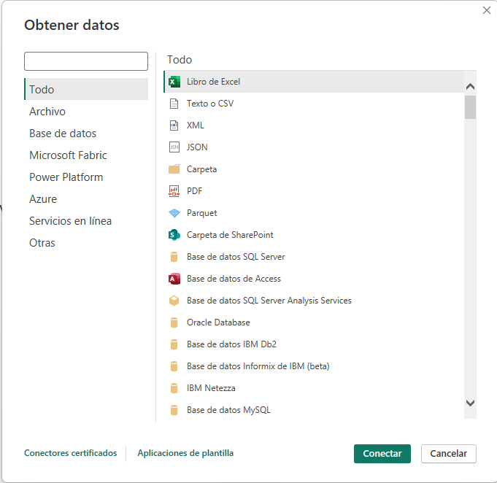

 | Importar Datos
 | 0 | Existen decenas de maneras para importar datos a Power BI
 | 0 | Importante: Hacer análisis de mis datos, que me permita entender. ¿Hay limpieza en los datos?, ¿que me falta para conseguir mis medir mis KPI´s?

Fondo
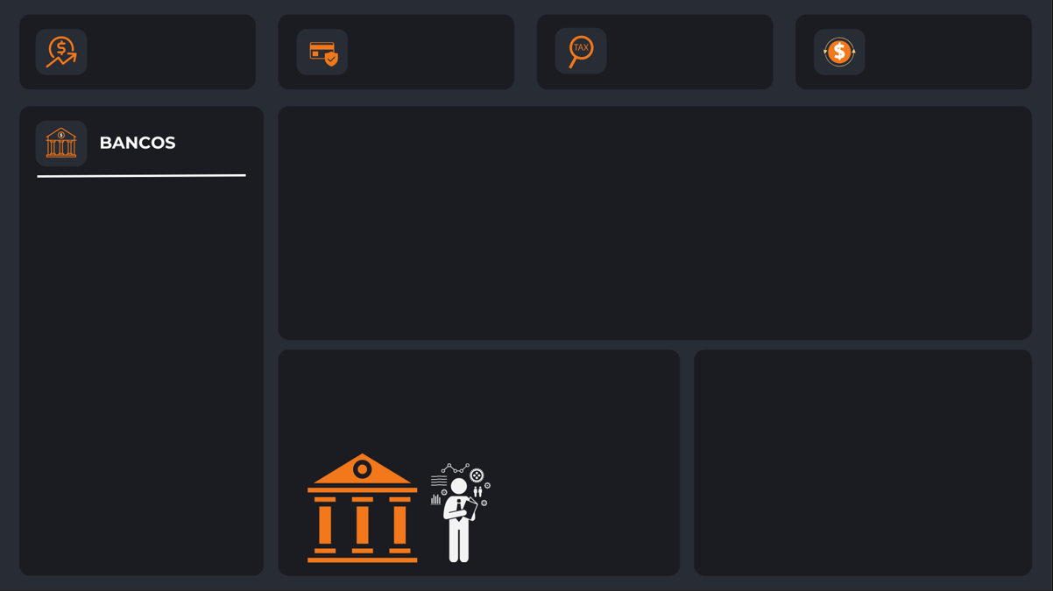
#1B1C21
#F2781B
#282C35
#FFFFFF
Inicio

Indicadores Clave De Rendimiento

Indicadores
#1B1C21
#F2781B
#282C35
#FFFFFF
Inicio

Indicadores Clave De Rendimiento

ESCANEO EN "Z" LAS PERSONAS NO LEEN, ESCANEAN LA INFORMACIÓN
 | Objetivo: Análisis de transacciones y métodos de pago por banco

 | Estado | Indicador | Objeto Visual | Función DAX
 | 1 | Pagos Recibidos | Tarjeta | Pagos Recibidos = CALCULATE( sum(Finanzas[Valor de movimiento]), Finanzas[Tipo]="Recibido")
 | 1 | Pagos Hechos | Tarjeta | Pagos Hechos = -CALCULATE( sum(Finanzas[Valor de movimiento]), Finanzas[Tipo]="Pagado") |  | Formato a objetos visuales de manera predeterminada
 | 1 | Impuestos (pagos recibidos) | Tarjeta | Impuestos = [Pagos Recibidos]*.15
 | 1 | Utilidad | Tarjeta | Utilidad = [Pagos Recibidos] - [Pagos Hechos] - [Impuestos]
 | 1 | Utilidad Acumulado Por Mes | Gráfico Cascada | Usamos la medida de Utilidad a través de los Meses. Categoría: Mes Eje Y: Medida Utilidad
 | 1 | % Margen / Utilidad (agregamos un margen guía basado en objetivos) | Gráfico Anillos + Tarjeta en el fondo con el % de utilidad | Porcentaje Utilidad = [Utilidad] / [Pagos Recibidos] Guía Utilidad = 1 - [Porcentaje Utilidad] Siendo 1 el 100% (esto puede cambiar basado en tu objetivo, si tu objetivo fuera llegar al 200%, entonces puedes ajustarlo).
 | 1 | Segmentación De Datos Por Banco | NUEVA Segmentación De Datos | N/A , Solo utilizamos las imágenes que ya tenemos en URL
 | 1 | Número de movimientos y la proporción de movimientos con tarjeta. | OBJETO PERSONALIZADO -Enlighten Data Story TEXTO: El número de movimientos es de #, siendo # con tarjeta que representa el # de las transacciones. | 1. Cantidad Movimientos = COUNTROWS(Finanzas) 2. Movimientos con tarjeta = CALCULATE( COUNTROWS(Finanzas), Finanzas[Forma de pago] = "Tarjeta") 3. % Tarjeta = [Movimientos con tarjeta] / Finanzas[Cantidad Movimientos] | Mira como se activa la cuenta aquí
 | 1 | Pagos Recibidos Por Banco | Gráfico de barras agrupadas | Usamos la medida "Pagos recibidos" para ver los pagos recibidos por Banco

Creación Cuenta
Inicio

Creación Cuenta Power BI

 | https://learn.microsoft.com/en-us/power-bi/enterprise/service-admin-signing-up-for-power-bi-with-a-new-office-365-trial
1) Lee el siguiente artículo Regístrese en Power BI con una nueva versión de prueba de Microsoft 365 - Power BI | Microsoft Learn
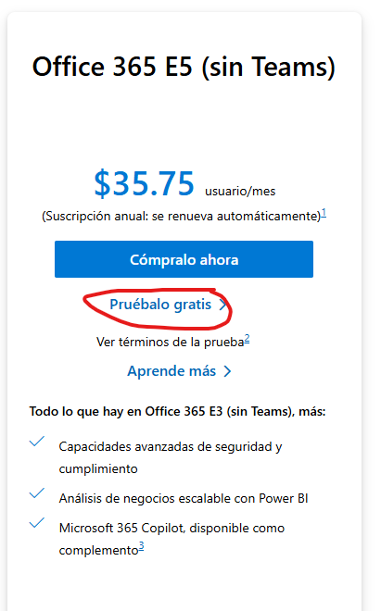
2) Activa la prueba gratis de Office 365 E5
Comparar precios y planes de Office 365 Enterprise | Microsoft 365
El plan a activar debe ser Office 365 E5
MIRA EL TUTORIAL AQUÍ
Mirar el tutorial

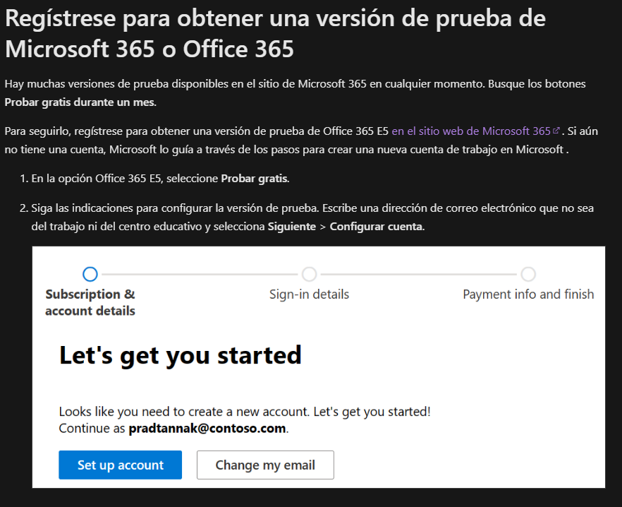

Este artículo explica como activar una prueba gratis con Power BI Pro incluso si no tienes un correo educativo o empresarial.

